vscode
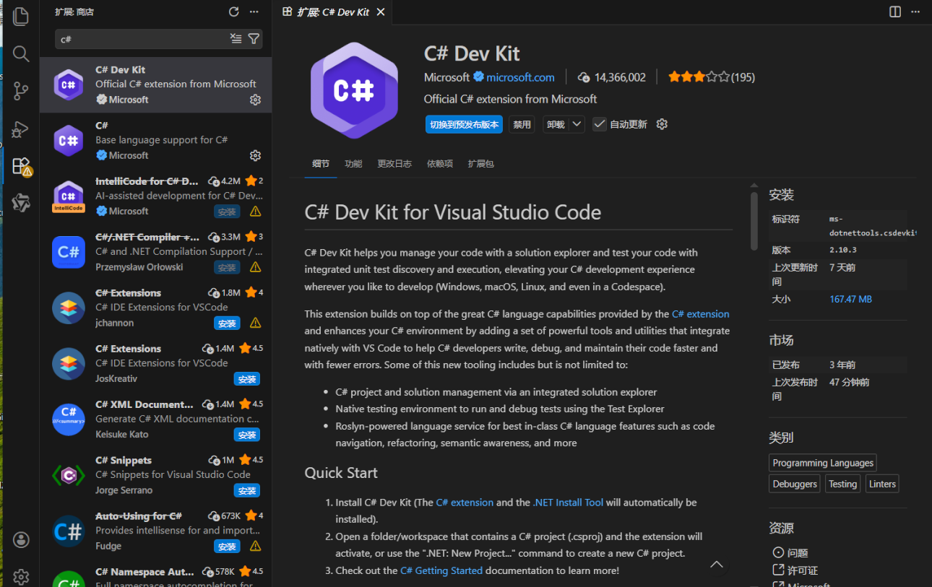
1） | 下記のURLから Visual Studio Code をダウンロードしてインストールする。（インストール時はすべてデフォルト設定のままで構いません）
 | https://code.visualstudio.com/

２） | 拡張機能の追加
 | ・C#
 | ・C# Dev Kit

